Sheet1
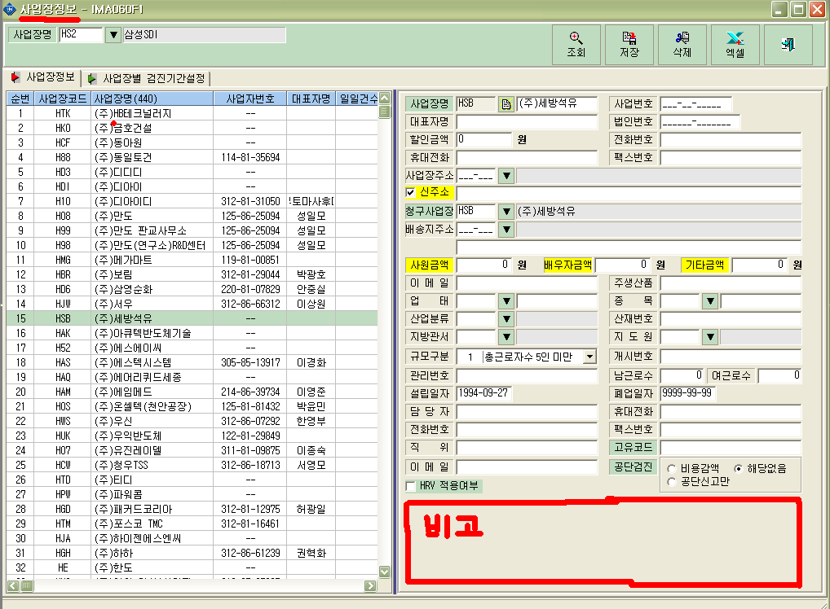
위치 | 코드=>사업장정보
내용 | 사업장별 비고란 사용할 수 있게 그림① 표시된 위치에 설정해주시 바랍니다. 예시) 예약/접수에서 그림② 와 같이 검진자별 비고란 참고
그림①

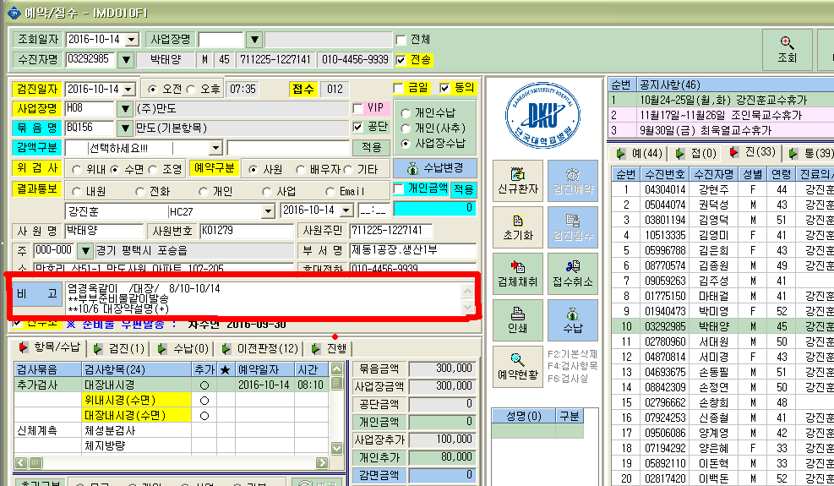
그림②

